Weit
 | Weitsprung

 | Jeder Schüler hat 3 Versuche. Vor dem ersten Versuch ist es von Vorteil, wenn die Schüler einen Probesprung machen können. Auch sollten die Schüler im Unterricht beim Üben ihre Anlaufdistanz messen, damit sie diese vor dem Einspringen am „Wettkampftag“ einfach markieren können.

 | Material:
 | Schaufel, Rechen, Besen, Messband, Stecknagel, Schreibunterlage, Schreibzeug, Plastikmäppli, evtl. Sonnen-/ Regenschirm (falls keine Absprungzone markiert ist: weißes Klebeband verwenden)

 | Messung:
 | Messband-Nullpunkt beim hintersten (dem Absprung am nächsten gelegenen) Lande-Eindruck im Sand (z.B. Ferse, Gesäß, Hand) ansetzen und in Richtung Anlaufbahn zurückstrecken.
 | Messband – Richtung : Ablesen der Weite beim Absprungpunkt! Der Null- Punkt befindet sich beim Stecknagel im Sand.
 | Weite ablesen: Der Messende stellt seinen Fuß exakt an die Absprungstelle des Schülers und misst die Weite an seiner Schuhspitze ab.
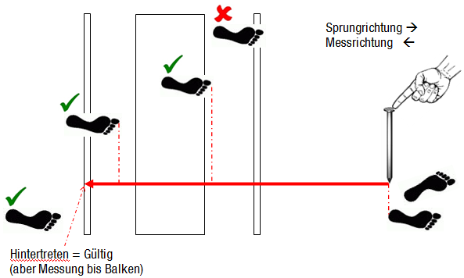

 | 3 Helfer – Aufgabenteilung:
 | - 1. Schreiben – Lehrperson: + Organisation der springenden Schüler und Helfer + Namen aufrufen + Weite notieren - 2. Messen: + Absprungpunkt kontrollieren + messen - 3. Rechen: + Landepunkt messen + rechen

Schüler |  | Weite 1 | Weite 2 | Weite 3 | Beste Weite | Messer | Recher
1 | Sarah |  |  |  |  | 15 | 14
2 | Dominique |  |  |  |  | 15 | 14
3 | Rahel |  |  |  |  | 15 | 14
4 | Martina |  |  |  |  | 15 | 14
5 | Iris |  |  |  |  | 15 | 14
6 | Tabea |  |  |  |  | 15 | 14
7 | Viviane |  |  |  |  | 15 | 14
8 | Roger |  |  |  |  | 15 | 14

Die Klasse wird in 2 geteilt. Hier werden die Gruppen gewechselt (die Messer bleiben bei der Anlage)
Schüler |  | Weite 1 | Weite 2 | Weite 3 | Beste Weite | Messer 1 | Recher 1
9 | Dimitri |  |  |  |  | 4 | 5
10 | Hugo |  |  |  |  | 4 | 5
11 | Martin |  |  |  |  | 4 | 5
12 | Andreas |  |  |  |  | 4 | 5
13 | Urs |  |  |  |  | 4 | 5
14 | Reto |  |  |  |  | 4 | 5
15 | Roland |  |  |  |  | 4 | 5

Ball
 | Ballwerfen

 | Jeder Schüler hat 3 Versuche. Es gibt kein Einwerfen, um Zeit zu sparen.

 | Material:
 | Bälle (möglichst 6-9 pro Anlage), Messband (min. 50m), 3 Stecknägel, Schreibunterlage, Schreibzeug, Plastikmäppli, evtl. Sonnen-/Regenschirm, Besen
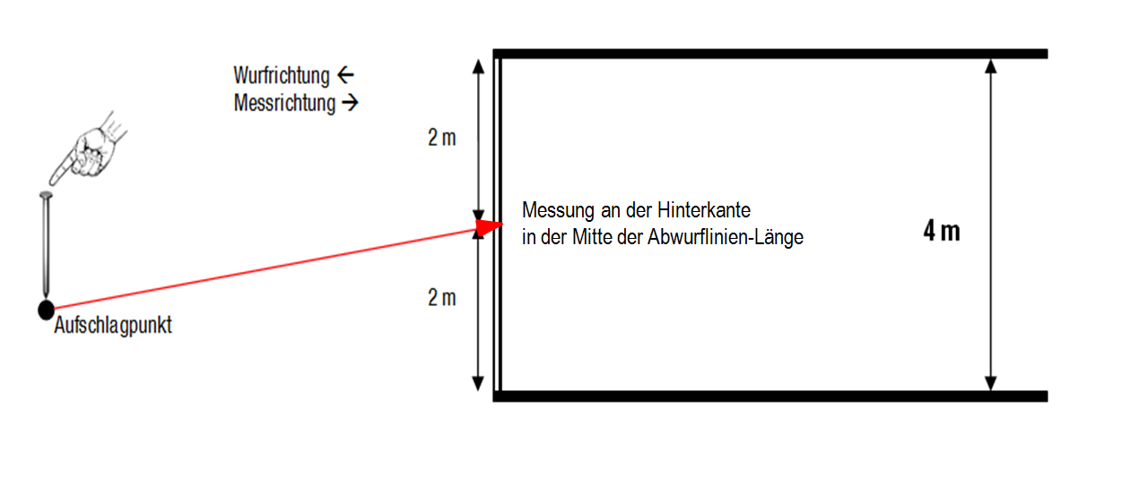

 | 2-3 Helfer – Aufgabenteilung
 | - 1. Schreiber - Lehrperson: + Organisation der werfenden Schüler und Helfer + Namen aufrufen + (Weite ablesen) und notieren - 2. Messer 1: + Kontrolliert Übertritt + misst Weite (= evtl. Schreiber) - 3. Messer 2: + Feststellen der Aufschlagstelle + Messband nach hinten spannen + nur den weitesten Wurf pro WettkämpferIn messen

 | Die geworfenen Bälle werden durch die WettkämpferInnen oder HelferInnen zurückgebracht.

Schüler |  | Weite 1 | Weite 2 | Weite 3 | Beste Weite | Messer 1 | Messer 2
1 | Sarah |  |  |  |  | 13 | 12
2 | Dominique |  |  |  |  | 13 | 12
3 | Rahel |  |  |  |  | 13 | 12
4 | Martina |  |  |  |  | 13 | 12
5 | Iris |  |  |  |  | 13 | 12
6 | Tabea |  |  |  |  | 13 | 12
7 | Viviane |  |  |  |  | 13 | 12
8 | Roger |  |  |  |  | 13 | 12

Die Klasse wird in 2 geteilt. Hier werden die Gruppen gewechselt (die Messer bleiben bei der Anlage)
Schüler |  | Weite 1 | Weite 2 | Weite 3 | Beste Weite | Messer 1 | Messer 2
9 | Dimitri |  |  |  |  | 6 | 7
10 | Hugo |  |  |  |  | 6 | 7
11 | Martin |  |  |  |  | 6 | 7
12 | Andreas |  |  |  |  | 6 | 7
13 | Urs |  |  |  |  | 6 | 7
14 | Reto |  |  |  |  | 6 | 7
15 | Roland |  |  |  |  | 6 | 7

